参考様式３
【参考様式３】緊急時の対応体制 | 第３版様式9

社長
○○市○○
℡ 000-000-0000
携 000-0000-0000
携帯メールアドレス
災害対策本部長
代理① ○○常務
代理② ○○部長
代理③ ○○部長
事務局長
代理① ○○部長
代理② ○○次長
代理③ ○○次長
・・・

初動の連絡
災害対策本部長
○○専務
○○市○○
℡ 000-000-0000
携 000-0000-0000
携帯メールアドレス

災害対策副本部長
○○常務
○○市○○
℡ 000-000-0000
携 000-0000-0000
携帯メールアドレス

事務局(総務部)
事務局長
○○部長 ○○市○○町 ℡ 000-000-0000
携 000-0000-0000 携帯メールアドレス

総 務 班 長
○○部長
○○市○○
℡ 000-000-0000
携 000-0000-0000
携帯メールアドレス
業 務 班 長
○○課長
○○市○○
℡ 000-000-0000
携 000-0000-0000
携帯メールアドレス
対 外 班 長
○○課長
○○市○○
℡ 000-000-0000
携 000-0000-0000
携帯メールアドレス
支 援 班 長
○○課長
○○市○○
℡ 000-000-0000
携 000-0000-0000
携帯メールアドレス

総 務 班
班長代理 ○○
所属従業員
所属従業員
業 務 班
班長代理 ○○
所属従業員
所属従業員
対 外 班
班長代理 ○○
所属従業員
所属従業員
支 援 班
班長代理 ○○
所属従業員
所属従業員

【参集要領】 １．震度５弱（注：例示）以上の地震が発生した場合、事務局長・各班長は至急、 対策本部へ集合。
２．上記以外の災害、事故時は、事務局から各班の班長（部課長）へ連絡。
３．上記連絡を受けた班長は、班内所属従業員へ別に定める連絡網にて連絡。

【班の業務】 １．上記の班別は、あくまでも一例であり、以上のほかに復旧対策班、財務班などを設けるなど、企業ごとに合理的な班別編成を検討する。
２．班ごとの業務を決め、それぞれ明記する。
３．本部長、事務局長、班長等は、集まれない場合に備え、それぞれ第3順位まで決めておく。

出典：NPO法人事業継続推進機構「中小企業BCPステップアップ・ガイド」（4.0版）。一部修正

参考様式１２
【参考様式12】従業員携行カード（改訂版） | 命のパスポート・静岡県

必要事項を記入の上、全ての従業員に携行させます。
定期入れや財布、スマホなどに納めておき、いつでも参照可能にしておきましょう。

(例) 命のパスポート（静岡県）
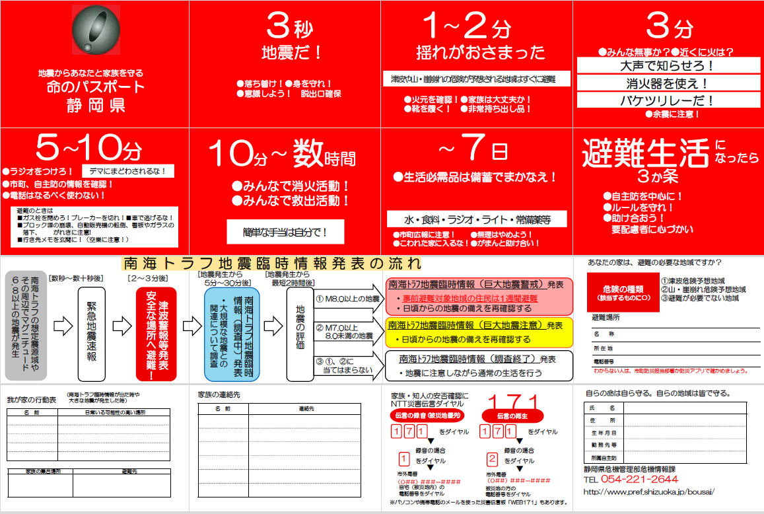

事業者の事情に合わせた、様式を準備しておくことも有効です。

注：静岡県危機管理部危機情報課「命のパスポート」
http://www.pref.shizuoka.jp/bousai/toukei/passport2/index.html

